Feuil1
Caracteristique de fonctionnement
Cmoteur | 50 | N.m
Omega Moteur | 2500 | tr/mn

Rapport de réduction
 | 1 | 2 | 3 | 4 | 5 | Differentiel
 | 3.46 | 1.86 | 1.28 | 0.96 | 0.74 | 3.7

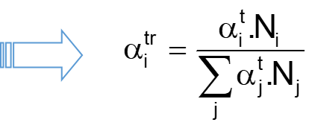
Vitesse arbre secondaire
Ni | 723 | 1344 | 1953 | 2604 | 3378

Efforts aux roulements
Rapport | 1 | 2 | 3 | 4 | 5
YA (N) | -825 | 206 | -68 | 258 | 297
ZA (N) | 1536 | 10 | 15 | -1016 | -1120
XA (N) | -1324 | -678 | -345 | -179 | -25

YB (N) | -479 | -933 | -374 | -582 | -506
ZB (N) | -12205 | -6112 | -4418 | -2439 | -1740

Fr et Fa
FrA | 1744 | 206 | 70 | 1048 | 1159
FaA | 1324 | 678 | 345 | 179 | 25

FrB | 12214 | 6183 | 4434 | 2507 | 1812

Durée vie
Diametre roue | 0.63 | m

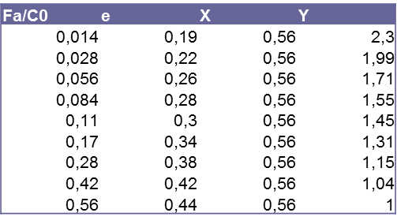
 | 1ère | 2nde | 3ème | 4ème | 5ème
% utilisation | 5% | 15% | 30% | 20% | 30%
en temps
at | 0.05 | 0.15 | 0.3 | 0.2 | 0.3
N.at. | 36.13 | 201.61 | 585.94 | 520.83 | 1013.51 | 2358.02
atr | 0.015 | 0.09 | 0.25 | 0.22 | 0.43

Roulement à rouleaux
Co | 53000
C | 62000 | Pmin | 1240
n | 3.33

Charge radiale | 12214 | 6183 | 4434 | 2507 | 1812
P/Pmin | 9.85 | 4.99 | 3.58 | 2.02 | 1.46
(Pi)^n | 4.1966875432E+13 | 4.3379477741E+12 | 1.4319273252E+12 | 2.1418563083E+11 | 72542360066
 | 6.4297228318E+11 | 3.708978746E+11 | 3.5581477054E+11 | 47308677220 | 31179771370
Peq | 4448.8336578
L10 | 6514 | Mtr

Nb tour de roue | 1760.4 | Mtr
Distance | 3.48E+06 | km

Roulement à billes
Co | 16000
C | 28100 | Pmin | 281
n | 3.00

Fr | 1744 | 206 | 70 | 1048 | 1159
Fa | 1324 | 678 | 345 | 179 | 25

Fa/Co | 0.08275 | 0.042375 | 0.0215625 | 0.0111875 | 0.0015625
e | 0.28 | 0.26 | 0.2 | 0.19 | 0.19
X | 0.56 | 0.56 | 0.56 | 0.56 | 0.56
Y | 1.55 | 1.71 | 2.1 | 2.3 | 2.3

Fa/Fr | 0.75937594607 | 3.2873910634 | 4.954422086 | 0.17076141827 | 0.021575716732
Pi | 3029 | 1275 | 763 | 1048 | 1159
Pi/Pmin | 10.777867176 | 4.5369247059 | 2.7170657167 | 3.7304133605 | 4.1235233404

alph.P^n | 425601409.38 | 177163275.33 | 110591661.67 | 254413590.23 | 668660358.5
Peq | 1178.4 | N

L10 | 13559 | Mtr

Nb tour de roue | 3664.5 | Mtr
Distance | 7.25E+06 | km

